系统架构图
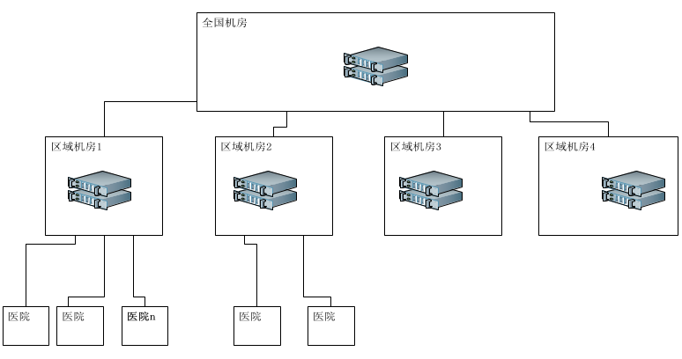
根据联想IDC数据中心专家的建议，各地跨区域链路访问质量不稳定，因此建议采用分区域建设云HIS中心

